teht1
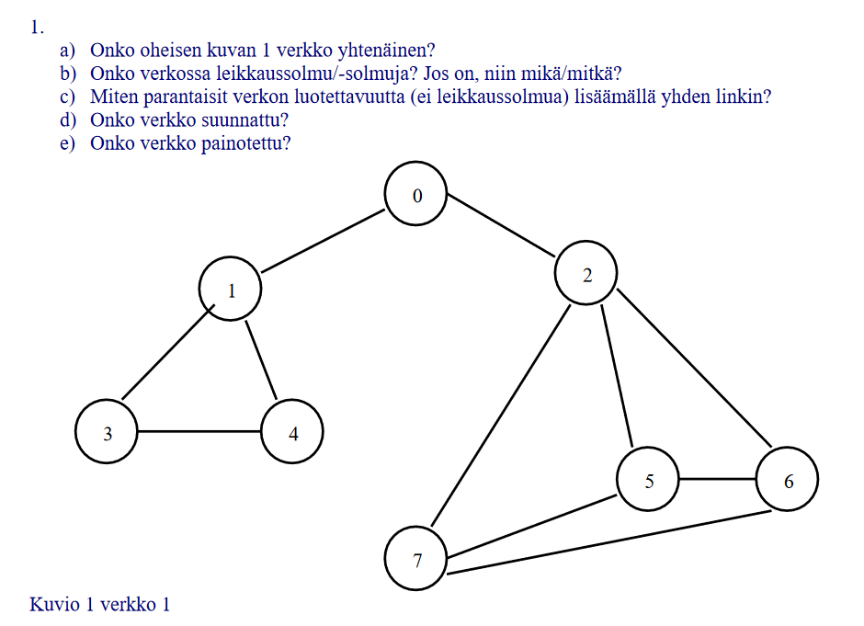
A. Kyllä, koska jokaisesta solmusta on pääsy jokaiseen muuhun solmuun.
B. Kyllä.1, 0 ja 2
C. Lisäisin linkin solmujen 4 ja 7 välille
D. Ei, linkeissä ei ole suuntanuolia
E. Ei, Linkkeihin ei ole merkattu painoja

teht2
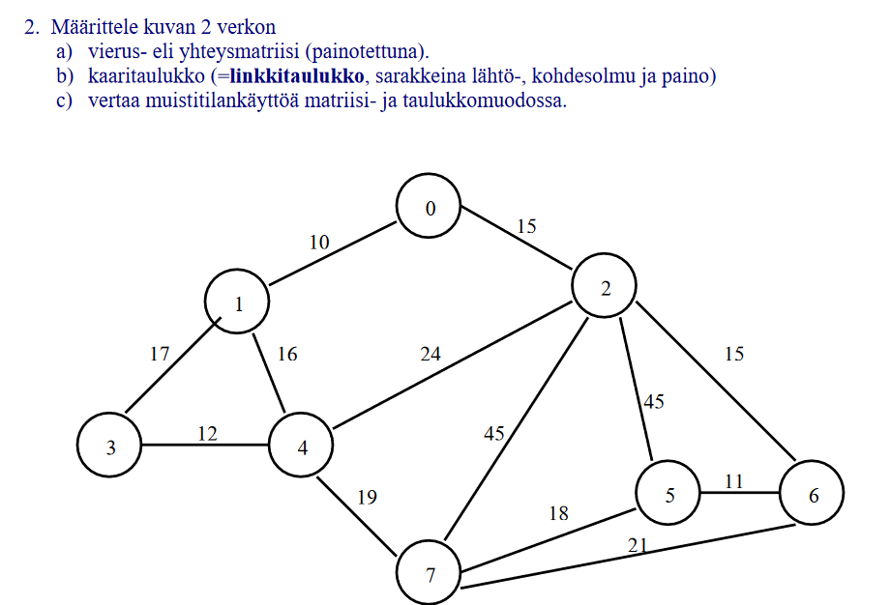
 |  |  |  |  |  |  |  |  | b
a | 0 | 1 | 2 | 3 | 4 | 5 | 6 | 7 | Lähtö | Kohdesolmu | Paino | Kohdesolmu | Paino | Kohdesolmu | Paino | Kohdesolmu | Paino | Kohdesolmu | Paino
0 |  | 10 | 15 |  |  |  |  |  | 0 | 1 | 10 | 2 | 15
1 | 10 |  |  | 17 | 16 |  |  |  | 1 | 0 | 10 | 3 | 17 | 4 | 16
2 | 15 |  |  |  | 24 | 45 | 15 | 45 | 2 | 0 | 15 | 4 | 24 | 5 | 45 | 6 | 15 | 7 | 45
3 |  | 17 |  |  | 12 |  |  |  | 3 | 1 | 17 | 4 | 12
4 |  | 16 | 24 | 12 |  |  |  | 19 | 4 | 1 | 16 | 2 | 24 | 3 | 12
5 |  |  | 45 |  |  |  | 11 | 18 | 5 | 2 | 45 | 6 | 11 | 7 | 18
6 |  |  | 15 |  |  | 11 |  | 21 | 6 | 2 | 15 | 5 | 11 | 7 | 21
7 |  |  | 45 |  | 19 | 18 | 21 |  | 7 | 2 | 45 | 4 | 19 | 5 | 18 | 6 | 21

c
Matriisi käyttää hieman vähemmän muistipaikkojan kun taulukko
Matriisi tarvitsee 8*9 = 72, kun taulukko tarvitsee 9*11= 99

teht3
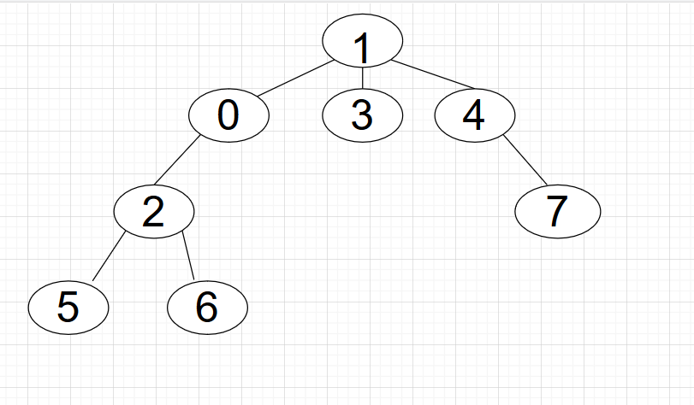
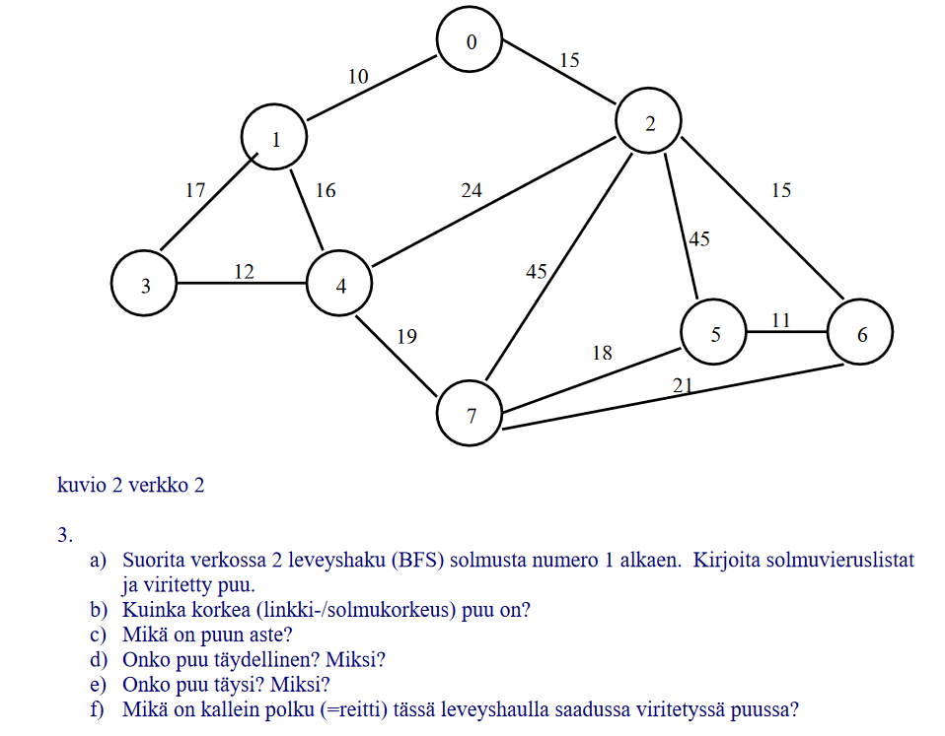
a | 1 | 0 | 3 | 4
 | 0 | 2
 | 3
 | 4 | 7
 | 2 | 5 | 6
 | 7
 | 5
 | 6

b | 4

c | 3

d | Ei, Täydellisessä puussa kaikkien lehtien tulee olaa samassa tasossa.
e | Ei, Täydessä puussa Kaikilla solmuilla tulee olla joko 2 tai 0 lasta
f | 1,0,2,5 |  |  | paino = 70

